상품제안서
MOCO 프리미엄 웰컴키트 E | 상품코드: S45354

 |  |  |  |  |  |  | 02-713-8555 | www.synergygift.co.kr
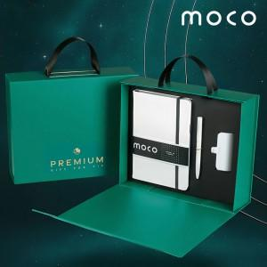 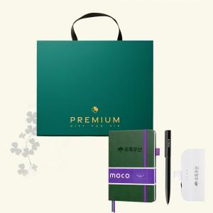 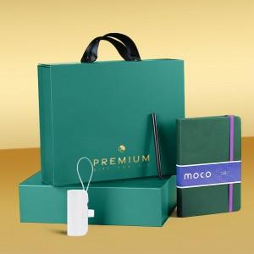

【상세/제작정보】 | <span style="font-size: 14pt;">※ 50세트 이상 노트-</span><span style="font-size: 14pt;">불박인쇄 + 볼펜&amp;배터리-레이저인쇄 포함</span><br>

【인쇄/포장옵션】 | 불박+레이저 / 포장불가능

【공급단가】 | 수량 | 50~ | 100~ | 300~ | 500~ | 1,000~
*VAT별도 | 화이트세트 | 22,200원 | 21,500원 | 20,600원 | 20,200원 | 19,800원
 | 그린세트 | 22,200원 | 21,500원 | 20,600원 | 20,200원 | 19,800원

【상품 URL】 | https://www.synergygift.co.kr:443/src/goods_detail.php?gdno=45354

